De Salitto & Pinetti - акция
Цена в прайсе указана без учета НДС %
Бренд | Коллекция | Артикул | Наименование | Цвет | Состав | Размер
Brand | COLLECTION | STYLE NO. | DESCRIPTION | COLOUR | Fabric | SIZE | ЦЕНА со скидкой 60% |  | Шт в размерном ряду | Заказ | Сумма
 |  |  |  |  |  |  |  |  |  |  | 0
DE SALITTO |  | 95471-B | шорты | молочный |  | 6M-24M | 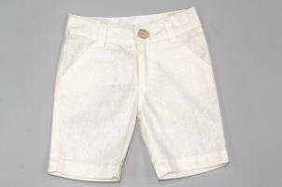 100 |  | 5 |  | 0
DE SALITTO |  | 95469-B | шорты | бежевый |  | 6M-24M | 50 | 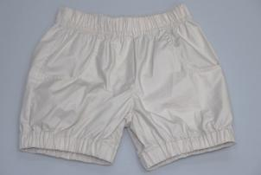 | 5 |  | 0
DE SALITTO | R (МЯТНАЯ ВАНИЛЬ) | 96611-RS | болеро | бирюза | 95% хлопок, 5% лайкра | 92-116 | 184 | 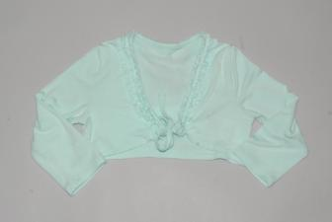 | 5 |  | 0
DE SALITTO |  | 95708-J | кофта | белый |  | A-92-116 | 150 | 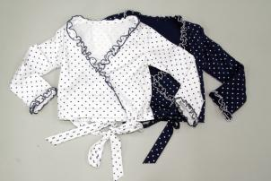 | 5 |  | 0
DE SALITTO |  | 95708-JL | кофта | белый |  | B-122-162 | 150 |  | 6 |  | 0
DE SALITTO |  | 95767-SW | болеро | бежевый |  | 6M-24M | 560 | 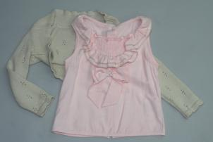 | 5 |  | 0
DE SALITTO |  | 95380-F | шорты | бежевый |  | 6M-24M | 100 | 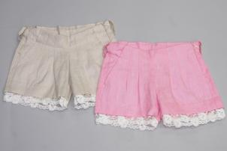 | 5 |  | 0
DE SALITTO |  | 95380-F | шорты | розовый |  | 6M-24M | 100 |  | 5 |  | 0
DE SALITTO |  | 95736-M | брюки | белый |  | 6M-24M | 360 | 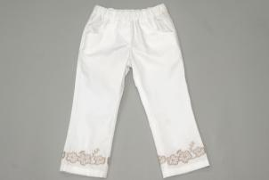 | 5 |  | 0
DE SALITTO |  | 95733-M | брюки | молочный |  | 6M-24M | 130 | 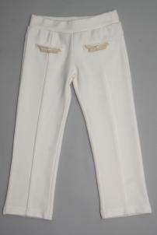 | 5 |  | 0
DE SALITTO | Q (ЧАЙКА) | 96594-Q | брюки лен | белый | 55% лен, 45% хлопок | 92-116 | 392 |  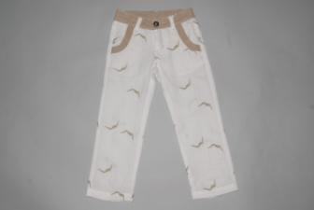 | 5 |  | 0
DE SALITTO | Q (ЧАЙКА) | 96595-Q | шорты лен | белый | 55% лен, 45% хлопок | 92-116 | 368 | 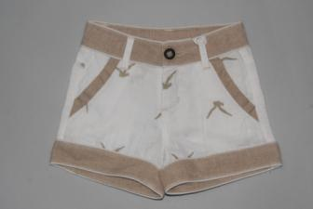 | 5 |  | 0
DE SALITTO | Q | 95386-Q | топик | белый | 95% хлопок, 5% лайкра | A-92-116 | 156 | 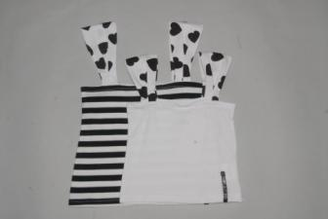 | 5 |  | 0
DE SALITTO | Q | 95748-Q | юбка | белый | 100% хлопок | A-92-116 | 248 | 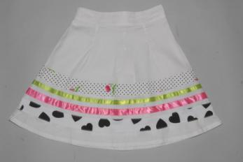 | 5 |  | 0
DE SALITTO | Q | 95749-QL | туника | белый | 95% хлопок, 5% лайкра | B-122-162 | 316 | 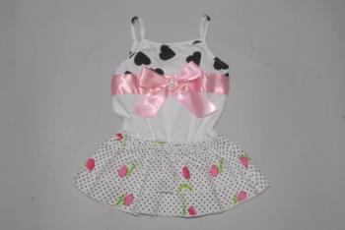 | 6 |  | 0
DE SALITTO |  | 95472-B | платье | белый |  | 6M-24M | 180 | 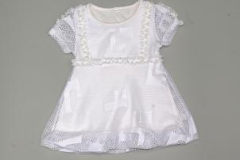 | 5 |  | 0
DE SALITTO |  | 95713-J | платье | белый |  | 6M-24M | 440 | 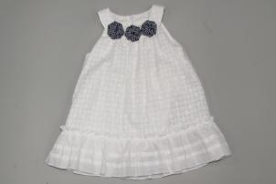 | 5 |  | 0
фикс | M | 95768-M | шорты | бежевый | 55% лен, 45% хлопок | С-92-116 | 50 | 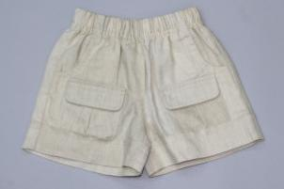 | 4 |  | 0
фикс |  | 96632 | панамка | синий |  | F-FREE | 192 | 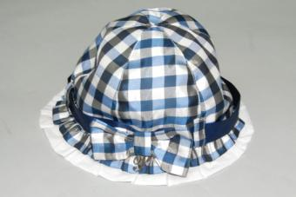 |  |  | 0
фикс |  | 96633 | сумка | синий |  | F-FREE | 184 | 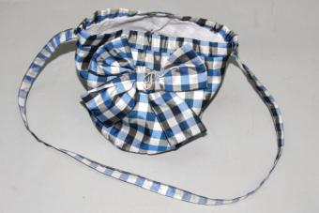 |  |  | 0
PINETTI | P (СОЛНЫШКО) | 96581-P | платье | синий | 100% хлопок | 68-86 | 352 | 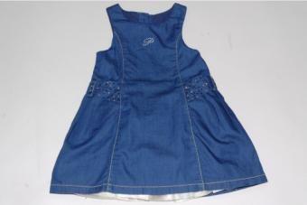 | 4 |  | 0
DE SALITTO | IND | 95523-L | пиджак | молочный |  | A-92-116 | 460 | 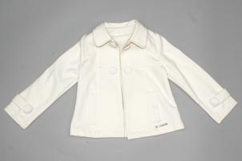 | 5 |  | 0
DE SALITTO | C (АНГЛИЙСКИЙ СТИЛЬ) | 53004-C | пиджак | полоска | 100% Хлопок | 122-162 | 680 | 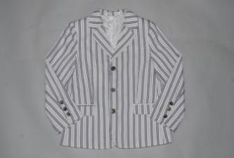 | 6 |  | 0
DE SALITTO | C (АНГЛИЙСКИЙ СТИЛЬ) | 53006-C | шорты | полоска | 100% Хлопок | 92-116 | 392 | 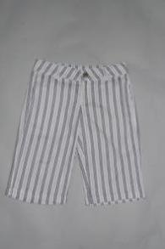 | 5 |  | 0
DE SALITTO | C (АНГЛИЙСКИЙ СТИЛЬ) | 53005-C | брюки | полоска | 100% Хлопок | 122-162 | 480 | 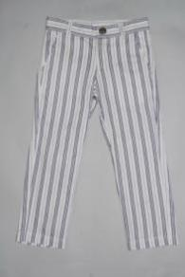 | 6 |  | 0
DE SALITTO | N | 52968-N | брюки | бежевый | 100% Хлопок | 68-86 | 288 | 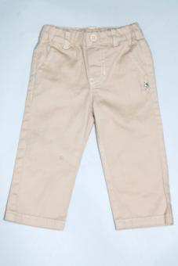 | 4 |  | 0
DE SALITTO | IND | 52728-F | шорты | синий |  | B-122-162 | 400 | 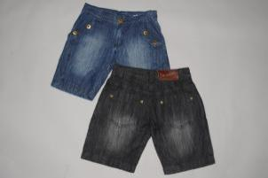 | 6 |  | 0
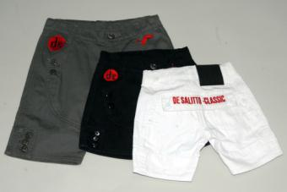
DE SALITTO | IND | 52728-F | шорты | черный |  | B-122-162 | 400 |  | 6 |  | 0
DE SALITTO | IND | 53142 | шорты | черный | 厂代选料 | 92-116 | 352 |  | 5 |  | 0
DE SALITTO | IND | 53142 | шорты | белый | 厂代选料 | 92-116 | 352 |  | 5 |  | 0
DE SALITTO | IND | 53142 | шорты | зеленый | 厂代选料 | 92-116 | 352 |  | 5 |  | 0

